Hoja1
 |  | INGRESO Y EGRESO DE LOCACION |  |  |  |  |  | PGSN12-F1

 |  |  |  |  |  |  |  | Rev.02 Ago 26

POZO: |  |  |  | TRABAJO: |  | OPERADOR:
 | FECHA DE INGRESO |  |  |  | FECHA DE EGRESO
 | HORA DE INGRESO |  |  |  | HORA DE EGRESO
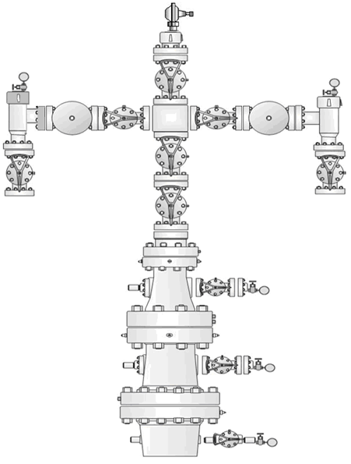
 |  | COMPLETAR ESQUEMA |  |  |  | COMPLETAR ESQUEMA

 |  |  | X: NO TIENE |  |  |  | X: NO TIENE
 |  |  | A: ABIERTA |  |  |  | A: ABIERTA
 |  |  | C: CERRADA |  |  |  | C: CERRADA
 |  |  | T: TAPON |  |  |  | T: TAPON

CONDICIONES ANTES DE INTERVENCION |  |  |  |  | CONDICIONES DESPUES DE INTERVENCION
ARMADURA DE BOCA DE POZO |  |  | BUENO | MALO | ARMADURA DE BOCA DE POZO |  |  | BUENO | MALO
TAPA SUPERIOR |  |  |  |  | TAPA SUPERIOR
BRIDAS LATERALES CON PORTA ORIFICIO |  |  |  |  | BRIDAS LATERALES CON PORTA ORIFICIO
TRANSMISORES DE PRESION |  |  |  |  | TRANSMISORES DE PRESION
ARMADURA LIMPIA |  |  |  |  | ARMADURA LIMPIA
AREA DE TRABAJO LIMPIA |  |  |  |  | AREA DE TRABAJO LIMPIA
PISADERA EN BUEN ESTADO |  |  |  |  | PISADERA EN BUEN ESTADO
ANDAMIO COLOCADO Y LIMPIO |  |  |  |  | ANDAMIO COLOCADO Y LIMPIO
CERCO PERIMETRAL INSTALADO |  |  |  |  | CERCO PERIMETRAL INSTALADO
VALVULAS EN BUEN ESTADO |  |  |  |  | VALVULAS EN BUEN ESTADO
VSS EN SERVICIO Y CALIBRADA |  |  |  |  | VSS EN SERVICIO Y CALIBRADA
INSTALACION DE RESGUARDOS EN VSS |  |  |  |  | INSTALACION DE RESGUARDOS EN VSS

LOCACION/AREA DE TRABAJO |  |  | BUENO | MALO | LOCACION/AREA DE TRABAJO |  |  | BUENO | MALO
LIMPIO DE BASURA |  |  |  |  | LIMPIO DE BASURA
LIMPIO DE CONTAMINANTES |  |  |  |  | LIMPIO DE CONTAMINANTES
TRANSITABLE |  |  |  |  | TRANSITABLE
C/ EQUIPO DE PERFORACION/REPARACIÓN |  |  |  |  | C/ EQUIPO DE PERFORACION/REPARACIÓN
CON COMPAÑÍAS OPERANDO |  |  |  |  | CON COMPAÑÍAS OPERANDO
CONDICION DE RIESGOS |  |  |  |  | CONDICION DE RIESGOS

DIBUJAR UBICACIÓN DE EQUIPOS E INSTALACIONES |  |  |  |  | DIBUJAR UBICACIÓN DE EQUIPOS E INSTALACIONES

FOSA DE QUEMA
FOSA DE QUEMA
FOSA DE QUEMA
FOSA DE QUEMA

INGRESO
INGRESO
INGRESO

OBSERVACIONES: |  |  |  |  | OBSERVACIONES:

OPERADOR NASER |  | FECHA | FIRMA |  | OPERADOR NASER |  | FECHA | FIRMA

SUPERVISOR NASER/CLIENTE |  | FECHA | FIRMA |  | SUPERVSOR NASER/CLIENTE |  | FECHA | FIRMA

